Romberg
 |  | nivel 1 K=1 |  | nivel 2 k=2 |  | nivel 3 k=3
j | n | I | regla del trapecio | I | regla de Romberg | I | regla de Romberg | Valor verdadero | Ea
1 | 1 | I11 | 1.125 | I12 | 6.9583333333 | I13 | -0.48611111111 | 1.37499 | 135.35379247
2 | 2 | I21 | 5.5 | I22 | -0.020833333333 | I23
3 | 4 | I31 | 1.359375 | I32

a | 0.5 | F(a) | 1.125
b | 1.5 | F(b) | 1.125

h | 1

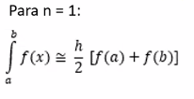

 |  |  |  |  |  | n | x | F(x)
 |  |  |  |  |  | 0 | 0.5 | 1.125
 |  |  |  |  |  | 1 | 1 | 1.5 |  | h/2
 |  |  |  |  |  | 2 | 1.5 | 1.125

 |  |  |  |  |  |  | ∆X | 0.5
 |  |  |  |  |  |  | ∑F(xi) | 1.5

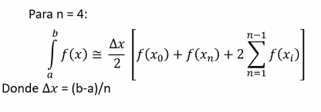
 |  |  |  |  |  | n | x | F(x)
 |  |  |  |  |  | 0 | 0.5 | 1.125
 |  |  |  |  |  | 1 | 0.75 | 1.40625
 |  |  |  |  |  | 2 | 1 | 1.5 |  | h/4
 |  |  |  |  |  | 3 | 1.25 | 1.40625
 |  |  |  |  |  | 4 | 1.5 | 1.125

 |  |  |  |  |  |  | ∆X | 0.25
 |  |  |  |  |  |  | ∑F(xi) | 4.3125

